接线图
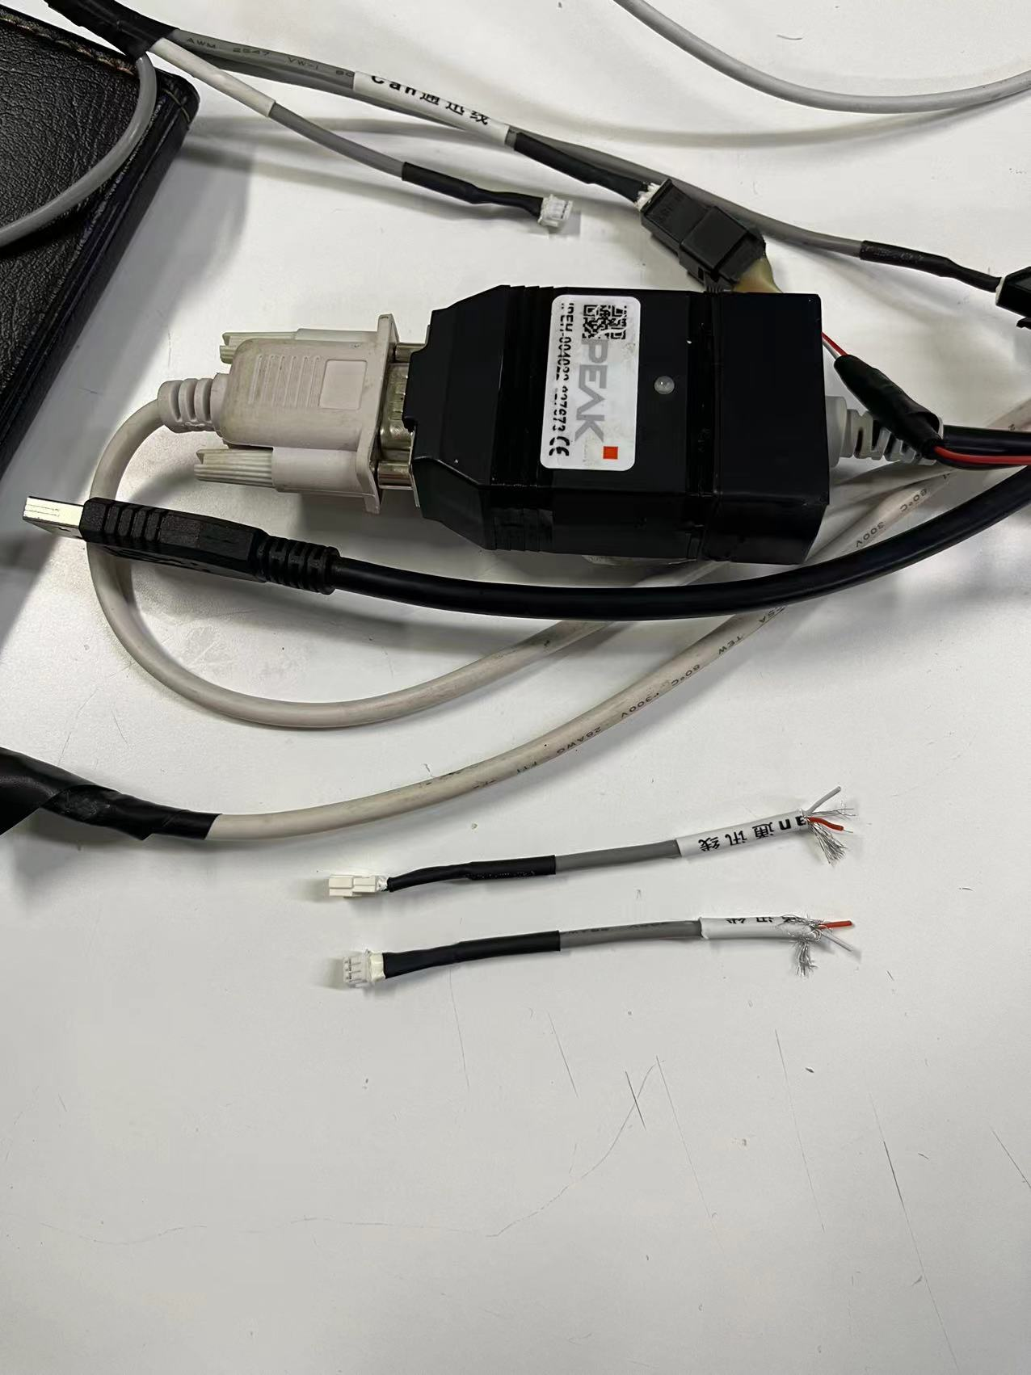

红色为CAN high
白色为CAN low
与电脑连接通讯使用PCAN设备

红色为CAN-H
白色为CAN-L
金属丝为屏蔽网
第一次上电会报701报文

